Ü 7-8 - Ü 7-10
Peter Schmidt - Statistik schrittweise verstehen - Lösungshinweise zu den Übungsaufgaben

Ü 7-3 - Ü 7-7 | Übersicht | Ü 7-11 - Ü 7-14

 | Ü 7-8
 | J | 1 | 2 | 3 | 4 | 5 | 6 | 7
 | f(xj) | 0.1 | 0.1 | 0.1 | 0.2 | 0.3 | 0.1 | 0.1
 | F(xj) | 0.1 | 0.2 | 0.3 | 0.5 | 0.8 | 0.9 | 1

 | Ü 7-9
 | a/6 + a/4 + a/12 + a = 1 → a =2/3

 | Ü 7-10
 | a)

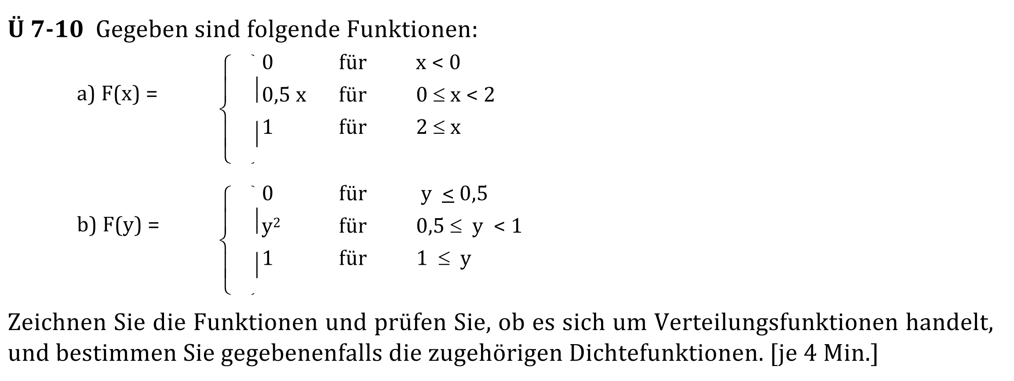
 | x | F(x)
 | 0 | 0
 | 1 | 0.5
 | 2 | 1
 | 3 | 1

 |  |  |  |  | → gültige Verteilungsfunktion

 | b)

 |  |  |  |  | → F(y) ist für y = 1/2 nicht stetig, kann deshalb keine Verteilungsfunktion sein.

Ü 7-11 - Ü 7-14
Peter Schmidt - Statistik schrittweise verstehen - Lösungshinweise zu den Übungsaufgaben

Ü 7-8 - Ü 7-10 | Übersicht | Ü 7-15

 | Ü 7-11

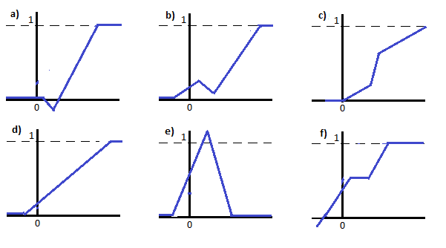
 |  |  |  |  |  | a) | Weder Dichte- noch VErteilungsfunktion, da negativ
 |  |  |  |  |  | b) | Weder Dichte- noch Verteilungsfunktion - da sie zwischendurch sinkt
 |  |  |  |  |  | c) | Verteilungsfunktion
 |  |  |  |  |  | d) | Verteilungsfunktion
 |  |  |  |  |  | e) | Weder Dichtefuntion (da >1) noch Verteilungsfunktion (da >1 und sie zwischendurch sinkt)
 |  |  |  |  |  | f) | Weder Dichte- noch Verteilungsfunktion - da sie aus dem Negativen kommt

 | Ü 7-12
 | xj | F(xj) | xj*f(xj) | xj-EX | (xj-Ex)² | (xj-Ex)²f(xj)
 | 0 | 0.2 | 0 | -1.4 | 1.96 | 0.392
 | 1 | 0.4 | 0.4 | -0.4 | 0.16 | 0.064
 | 2 | 0.3 | 0.6 | 0.6 | 0.36 | 0.108
 | 4 | 0.1 | 0.4 | 2.6 | 6.76 | 0.676
 | ∑ | EX= | 1.4 |  | VX= | 1.24

 | Ü 7-13
 | a) | xj | f(xj) | xj*f(xj)
 |  | 1 | 0.3 | 0.3
 |  | 2 | 0.4 | 0.8
 |  | 3 | 0.2 | 0.6
 |  | 4 | 0.1 | 0.4
 |  | ∑ durchschnittlich |  | 2.1 | Reisende
 | b) | EX(Y)= | 1.78

 | Ü 7-14
 | EX (G)= | 2550

